Intro

Khóa học
Làm chủ Excel
Giảng viên: Nguyễn Danh Tú
Bài 20: PivotTable trong Excel.

Sumup
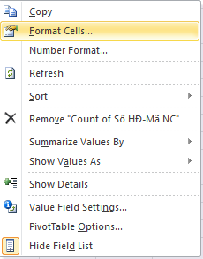
TỔNG KẾT

PIVOT TABLE trong excel
I | Cơ bản
1 |  | Tạo báo cáo tổng hợp bằng Pivot với các thành phần | Insert-> Pivot Table
2 |  | Làm mới dữ liệu | Refresh
3 |  | Lấy dữ liệu chi tiết từ báo cáo | Show Details
4 |  | Định dạng dữ liệu trên PivotTable | Number Format hoặc sử dụng Tab Home
5 |  | Thêm các cột/dòng tổng hợp | Pivot Table Options -> Totals &Filters
6 |  | Tùy chỉnh báo cáo dạng cổ điển | Pivot Table Options -> Classic Pivot Table Layout
7 |  | Tùy chỉnh công thức tính (count, sum,….) | Summarize Values As
8 |  | Nhóm các loại dữ liệu (dạng ngày tháng, dạng, số) | Group
II | Nâng cao và thực tiễn
9 |  | Tiền xử lý dữ liệu | Loại bỏ Merge (trộn), khoảng trống,…
10 |  | Bổ sung các cột dữ liệu để làm báo cáo tổng hợp | Thêm các dữ liệu chưa có vào sổ chi tiết sử dụng các hàm vlookup
11 |  | Các tầng dữ liệu | Giao dịch -> Sổ -> Tổng hợp -> Phân tích -> Hỗ trợ ra quyết định

QA&Practice1
Hỏi đáp và Luyện tập (Practice)
PIVOT TABLE trong Excel

? | 1. Bạn thực hành những phần đã hướng dẫn và dành 5' mỗi ngày trước khi bật máy tính để luyện tập nhé

